问题
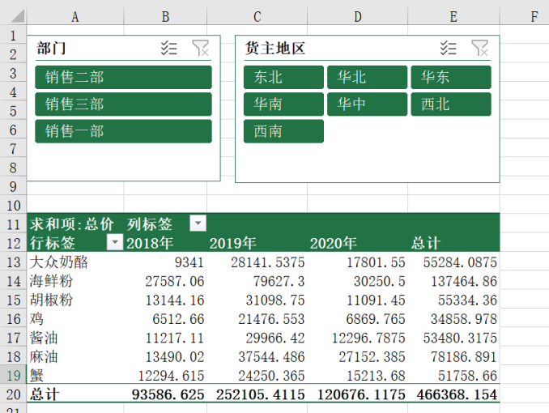
 |  | 课后小练习

任务：
 | 使用“练习表”中数据创建数据透视表，按产品和年份统计总计金额。
 | 利用部门和货主地区生成切片器，完成效果如下图所示。

